Layout
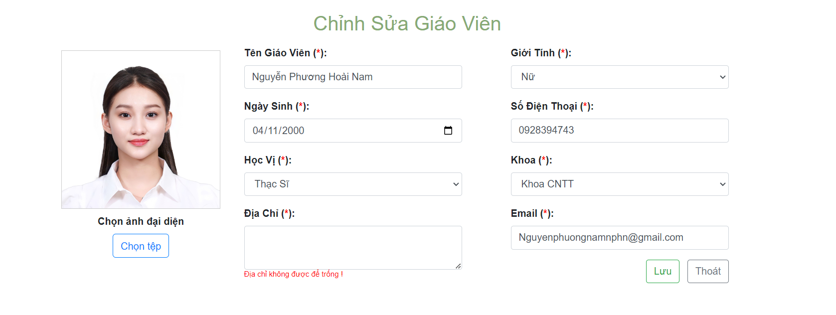
6.3.2 màn hình thêm mới giáo viên

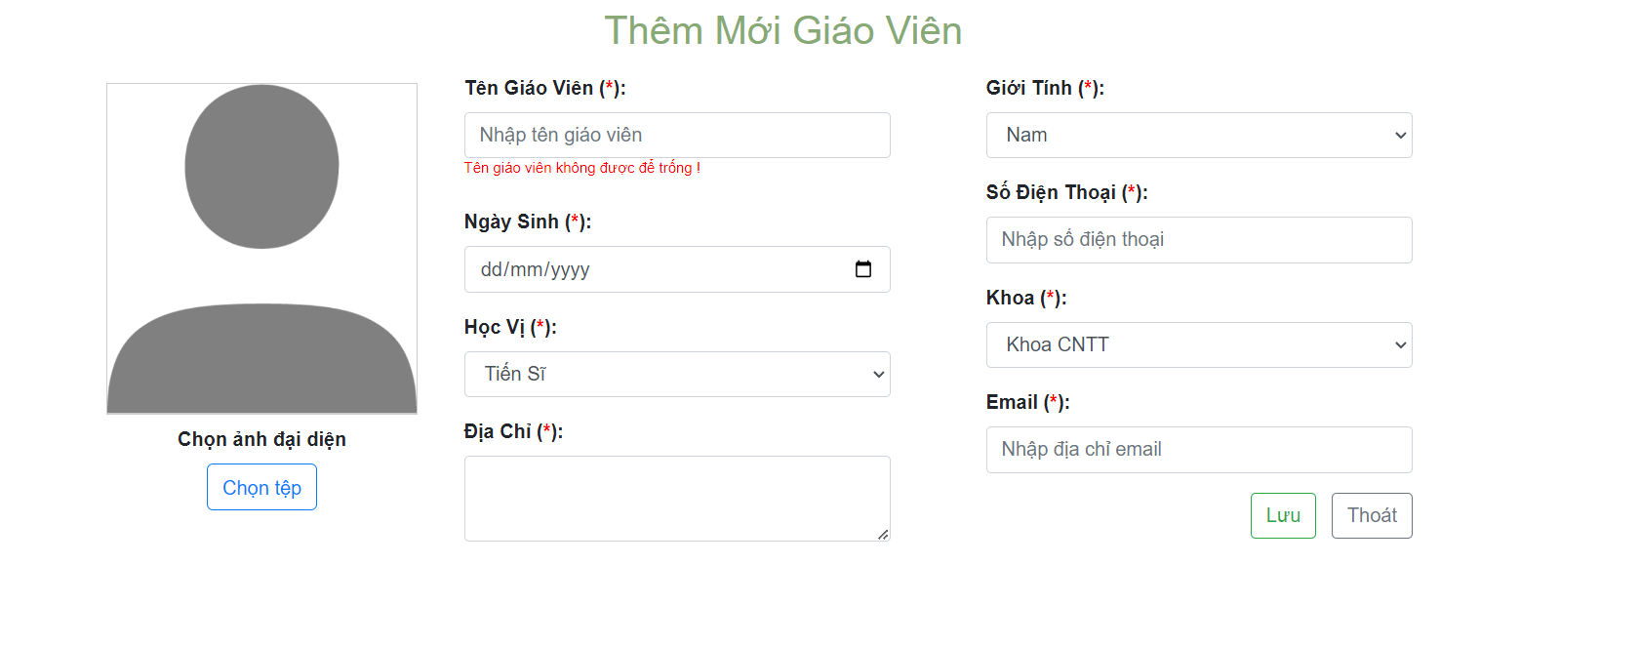

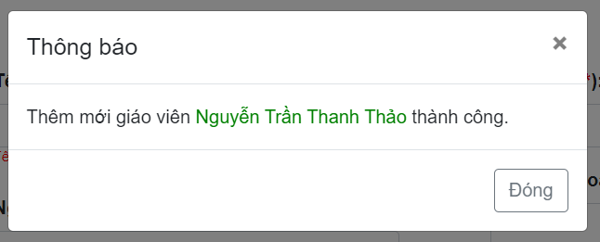

6.3.3 chỉnh sửa giáo viên

